Sheet
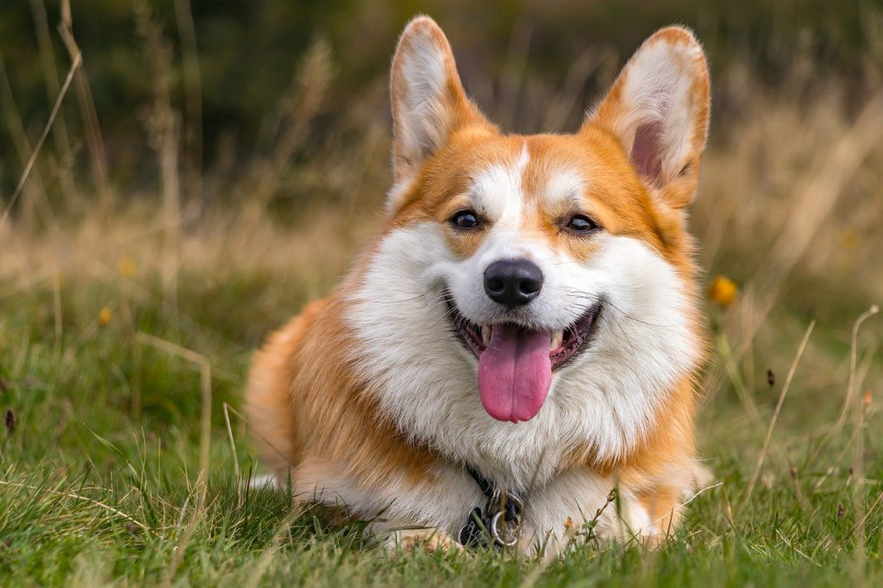
이름
이서영 | 울산광역시 은평구 테헤란가 (채원민마을) | 김박오 | mgim@example.org | 34
한아름 | 세종특별자치시 서대문구 가락가 | 유한회사 권박김 | ijiyeong@example.com | 56
박지후 | 충청북도 옥천군 오금거리 | (주) 임김윤 | yunseo47@example.org | 92
홍현정 | 경상북도 평택시 가락거리 | (주) 김강주 | imseoyeong@example.net | 69
백미정 | 경기도 진천군 역삼7가 | 강손권 | minjigim@example.com | 11
김동현 | 부산광역시 관악구 압구정6길 (영길박리) | 유한회사 김오노 | jcoe@example.net | 58
김지원 | 광주광역시 종로구 개포가 | (유) 김 | sunogna@example.com | 26
김옥자 | 대전광역시 용산구 영동대거리 | 유한회사 박 | bagboram@example.org | 68
류정남 | 경기도 진천군 봉은사786가 | 박한 | ggwag@example.net | 43
김민석 | 충청남도 남양주시 봉은사92길 | 박안 | imigyeong@example.org | 63

